关系图
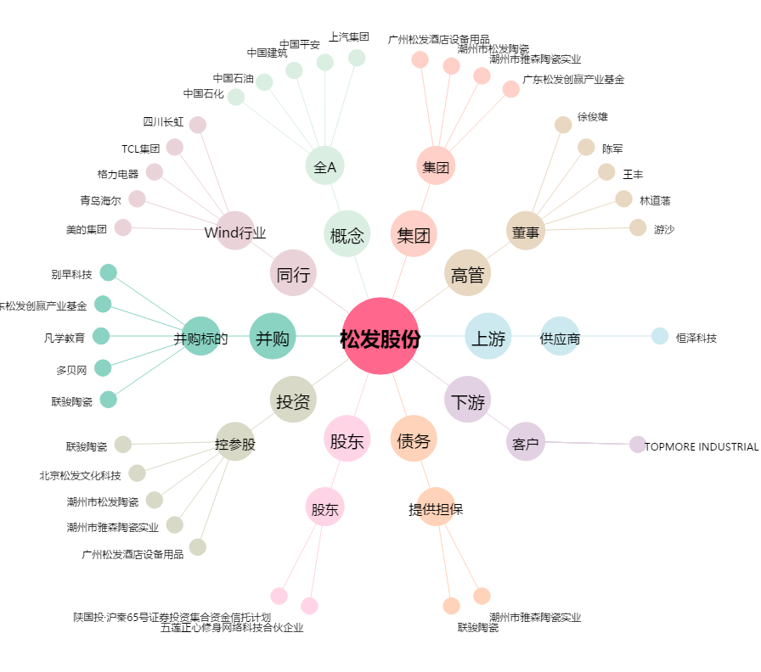
松发股份[603268.SH] - 关系概览图

